Sheet1
采购单
采购方： | 宁波雅励进出口有限公司 |  |  | 供货方：上海睿颢服饰辅料有限公司
 | Mon:mon@alliancenb.com |  |  | 上海市闵行区金都路1199号219室
付款方： | 阳西县盛阳服饰有限公司 |  |  | Alice 13764005563
开票给付款方

型号 | 参考图片 | 款号 |  | 颜色 | 数量 | 备次 | 合计
 |  | E0411A8 | 白色洗唛 | ER77 - ECRU | 1833 | 100 | 1933
 |  |  | 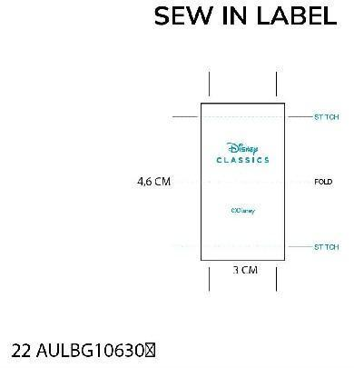 授权织标 |  | 1833 | 100 | 1933
 |  | C0546A8 | 白色洗唛 | GR257 - GREY MELANGE | 4032 | 100 | 4132
 |  |  | 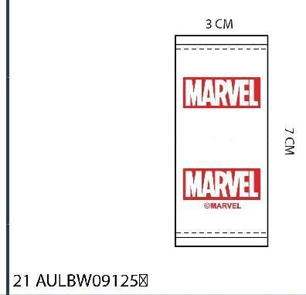 授权织标 |  | 4032 | 100 | 4132
 |  | X0356A6 | 白色洗唛 | BK27 - BLACK | 7053 | 100 | 7153
 |  |  | 授权织标 |  | 7053 | 100 | 7153
 |  | D9485A8 | 白色洗唛 | GN979 - MINT | 2886 | 100 | 2986
 |  |  | 授权织标 |  | 2886 | 100 | 2986
 |  |  |  | 合计 | 31608 | 800 | 32408

大货样每款20个左右寄 宁波雅励进出口 地址：浙江省宁波市鄞州区天童南路568号恒元商务大厦大厦17楼 Mon 18058516136

大货寄 | 阳西县盛阳服饰有限公司 地址：广东省阳江市 阳西县城凤凰路15号 阳西盛阳帽业 黎德成 18903014349

